Лист 1
Прайс-лист
МИР ПРЯЖИ

В валюте: руб. (курс 1).
Цены указаны на 07.08.2020

№ | Номенклатура/ Характеристика номенклатуры | Описание | Изображение | Артикул | Цена | Ед. | Остаток | Ссылка на сайт
 | Рисунок на ткани для вышивания бисером "Nova Sloboda" БИС5156 Св. Прмч. Вадим Персидский | Рисунок на ткани для вышивания бисером "Nova Sloboda" БИС5156 Св. Прмч. Вадим Персидский | 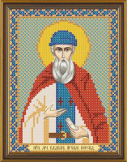 | БИС5156 | 85.60 |  |  | Изображение
 | Рисунок на ткани для вышивания бисером "Nova Sloboda" БИС5156 Св. Прмч. Вадим Персидский |  |  |  | 85.60 | шт | 5 | Изображение
 | Рисунок на ткани для вышивания бисером «Nova Sloboda» БИС3198 Чайная церемония. Гунфу | Рисунок на ткани для вышивания бисером «Nova Sloboda» БИС3198 Чайная церемония. Гунфу | 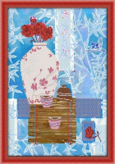 | БИС3198 | 190.40 |  |  | Изображение
 | Рисунок на ткани для вышивания бисером «Nova Sloboda» БИС3198 Чайная церемония. Гунфу |  |  |  | 190.40 | шт | 2 | Изображение
 | Рисунок на ткани для вышивания бисером Прп. Мч. Вадим | Рисунок на ткани для вышивания бисером Прп. Мч. Вадим | 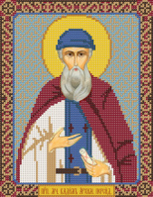 | БИС9156 | 118.40 |  |  | Изображение
 | Рисунок на ткани для вышивания бисером Прп. Мч. Вадим |  |  |  | 118.40 | шт | 7 | Изображение
 | Рисунок на ткани для вышивания бисером Св. Вмц. Алла | Рисунок на ткани для вышивания бисером Св. Вмц. Алла | 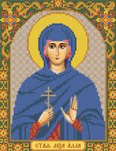 | БИС9102 | 118.40 |  |  | Изображение
 | Рисунок на ткани для вышивания бисером Св. Вмц. Алла |  |  |  | 118.40 | шт | 4 | Изображение
 | Рисунок на ткани для вышивания бисером Св. Вмч. Никита | Рисунок на ткани для вышивания бисером Св. Вмч. Никита | 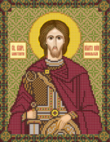 | БИС9175 | 118.40 |  |  | Изображение
 | Рисунок на ткани для вышивания бисером Св. Вмч. Никита |  |  |  | 118.40 | шт | 1 | Изображение
 | Рисунок на ткани для вышивания бисером Св. Мц. Кристина | Рисунок на ткани для вышивания бисером Св. Мц. Кристина | 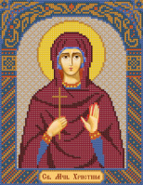 | БИС9126 | 118.40 |  |  | Изображение
 | Рисунок на ткани для вышивания бисером Св. Мц. Кристина |  |  |  | 118.40 | шт | 2 | Изображение
 | Рисунок на ткани для вышивания бисером Св. Мч. Валерий | Рисунок на ткани для вышивания бисером Св. Мч. Валерий | 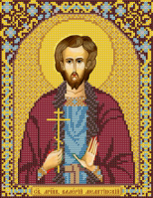 | БИС9159 | 118.40 |  |  | Изображение
 | Рисунок на ткани для вышивания бисером Св. Мч. Валерий |  |  |  | 118.40 | шт | 1 | Изображение
 | Рисунок на ткани для вышивания бисером Св. Мч. Роман | Рисунок на ткани для вышивания бисером Св. Мч. Роман | 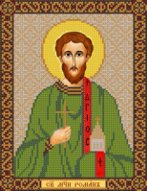 | БИС9217 | 118.40 |  |  | Изображение
 | Рисунок на ткани для вышивания бисером Св. Мч. Роман |  |  |  | 118.40 | шт | 6 | Изображение
 | Рисунок на ткани для вышивания бисером Св. Прп. Марина Маргарита Берийская | Рисунок на ткани для вышивания бисером Св. Прп. Марина Маргарита Берийская | 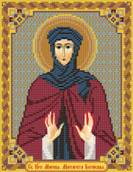 | БИС9133 | 118.40 |  |  | Изображение
 | Рисунок на ткани для вышивания бисером Св. Прп. Марина Маргарита Берийская |  |  |  | 118.40 | шт | 1 | Изображение
 | Рисунок на ткани для вышивания бисером Св.Вмч. Артемий 18х23см | Рисунок на ткани для вышивания бисером Св.Вмч. Артемий 18х23см | 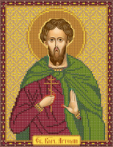 | БИС9153 | 118.40 |  |  | Изображение
 | Рисунок на ткани для вышивания бисером Св.Вмч. Артемий 18х23см |  |  |  | 118.40 | шт | 3 | Изображение

